Hoja2
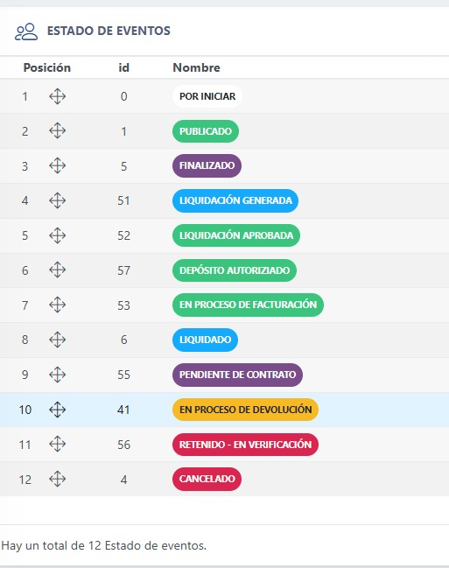
Estados finales
Liquidado
Cancelado

Contrato contrato hasta no regularizar no se puede liquidar

2. Se cayó el evento se culmina todo y despues pasa a cancelado

1.estado Cancelado si se cayó el evento

